集計
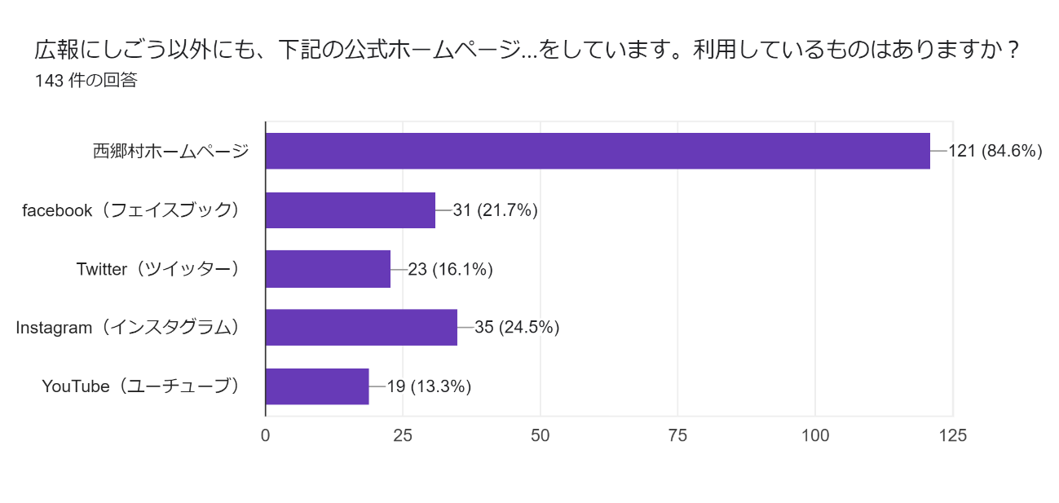
1.性別を教えてください。
選択肢 | 回答（単位：人）
女性 | 123
男性 | 90
回答しない | 7
性別を教えてください。

2.お住まいを教えてください。
選択肢 | 回答（単位：人）
村内 | 200
村外 | 13
回答しない | 7

お住まいを教えてください。

3.年齢を教えてください。
選択肢 | 回答（単位：人）
10代 | 3
20代 | 6
30代 | 25
40代 | 47
50代 | 44
60代 | 43
70代 | 36
80代 | 9
90代 | 2
回答しない | 5

年齢を教えてください。

4.広報にしごうを読む頻度はどれくらいですか？
選択肢 | 回答（単位：人）
毎月読んでいる | 175
たまに読む | 34
ほとんど読まない | 11
広報にしごうを読む頻度はどれくらいですか？

5.よく読む記事または関心のある記事を教えてください。（複数回答可）
選択肢 | 回答数
表紙 | 102
特集 | 114
村のお知らせ | 172
TOPICS | 60
フォトニュース | 74
ニシゴーヌの情報案内板 | 69
図書だより | 29
フットパスで西郷の魅力を再発見 | 34
にしごうの文芸 | 23
健康コラム | 57
那須町・西郷村コラボ記事 | 56
今月のインタビュー | 77
行事カレンダー | 108

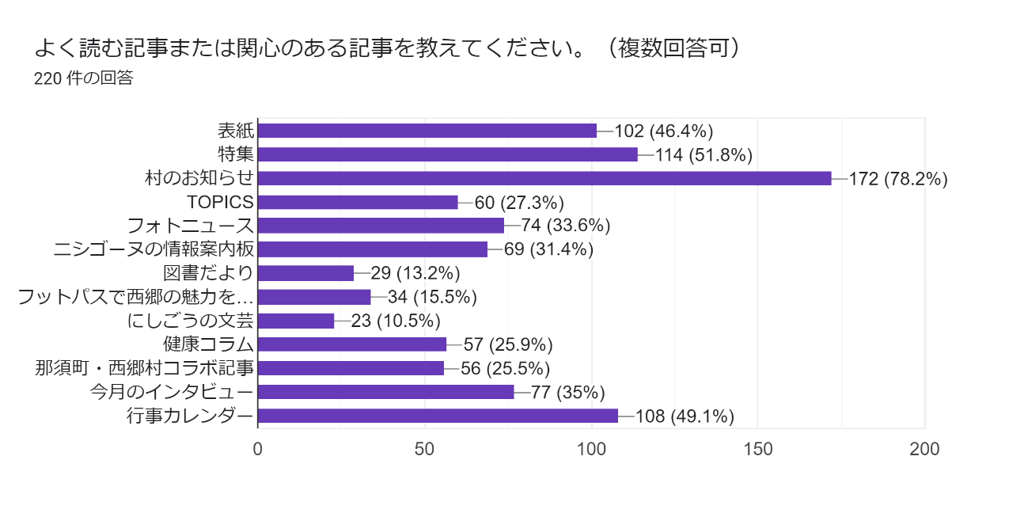

6.興味・関心がないと思う記事はありますか（複数回答可）
選択肢 | 回答数
表紙 | 14
特集 | 9
村のお知らせ | 9
TOPICS | 6
フォトニュース | 6
ニシゴーヌの情報案内板 | 15
図書だより | 41
フットパスで西郷の魅力を再発見 | 20
にしごうの文芸 | 46
健康コラム | 16
那須町・西郷村コラボ記事 | 20
今月のインタビュー | 17
行事カレンダー | 14

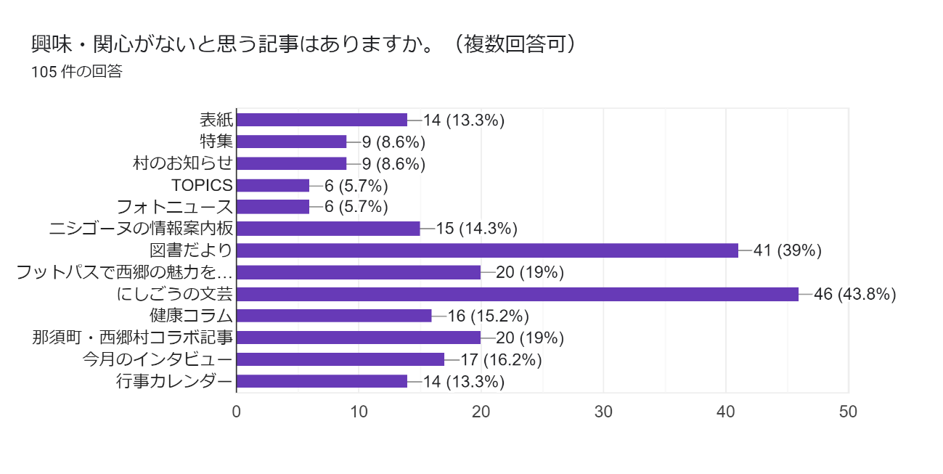

7.広報にしごうの読みやすさを教えてください。
選択肢 | 回答（単位：人）
読みやすい | 74
ふつう | 136
読みにくい | 10

広報にしごうの読みやすさを教えてください。

8.もっと工夫が必要だと思うところは何ですか？（複数回答可）
選択肢 | 回答数
文字の大きさ・量 | 14
文章の表現 | 9
記事のレイアウト(配置） | 9
その他 | 4

その他の回答：情報の量、興味のそそるレイアウトにしてほしい、内容、（記述なし）

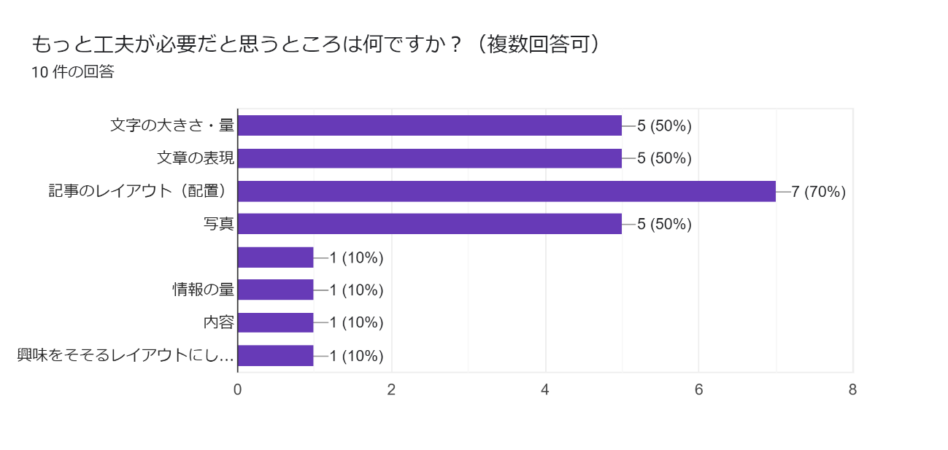

9.その理由を教えてください。
・読む気がしない、 ・老眼が入っているから文字を大きくしてもらいたい。レイアウトは決めてやってほしい。 ・特になし ・くだらない無駄金 ・必要としない情報が多く、学校行事や保育園行事の写真を多くして欲しい。 ・配信する中身を見直す必要がある、毎日配信する必要があるか疑問に思う、本当に必要な情報のみ配信して欲しい、毎日送られてくるのでは見る気がしない。しかも送信の音がよくないこのまま続くようではインストールをキャンセルしたい。 ・重要な事柄がわかりにくい。那須町情報だけでなく、白河市の情報も少しあるとうれしいです。 ・パソコンで広報誌を読むことができるので、ありがたいと思いますが、特集記事が何か分かりにくいと感じます。そのため表紙などどこかに目次を記載していただけたら更に良いと思います。 ・必要性が感じられない ・担当者の自己満足と縛られた内容となり、昨年度と変化ない内容となってしまう。 どうしたら読者が読んでくれるのか？どうしたら読者が興味関心を持ってくれるのか❓専門家のアドバイス遠一度受けた方が良い。担当者の自己満足となっている。

10.興味ある情報や知りたい情報は何ですか？（複数選択可）
選択肢 | 回答数
村の施策 | 124
教育・子育て | 81
福祉・健康 | 123
歴史・文化 | 59
防災・防犯 | 82
農業・特産物 | 67
ゴミ・環境 | 72
地域活動 | 86
イベント | 127
活躍している村民 | 65
その他 | 12

その他の回答：婚活 結婚情報、移住、不妊治療、村内にお店、村長の動静、金儲け、現在との格差、村独自のデータ&分析結果、産業・企業紹介、村内の保育園や幼稚園の子供たちの様子

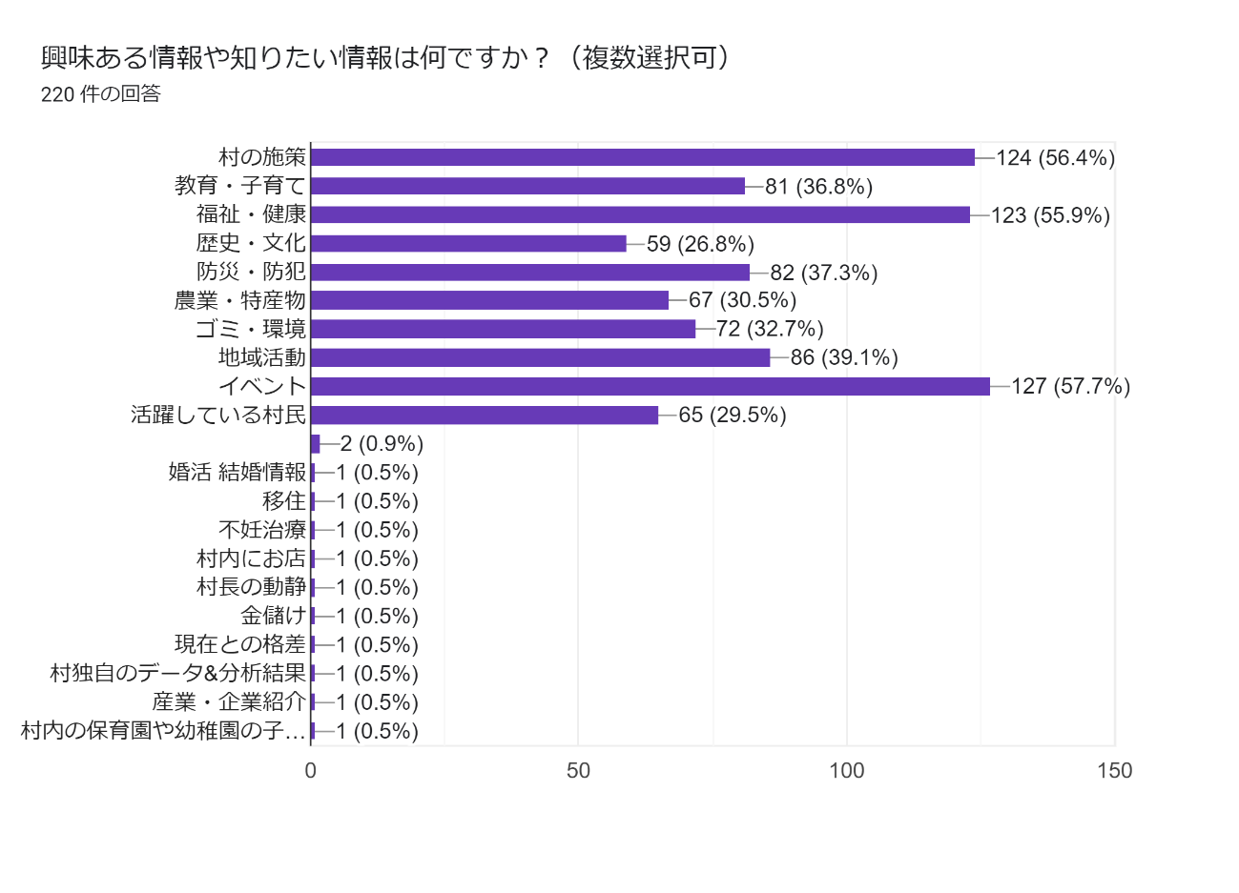

11.過去1年間に、広報にしごうを読んで何か行動を起こしましたか？(複数回答可)
選択肢 | 回答数
家族や友人と話題にした | 109
イベント、講座などに参加した | 57
窓口で手続きした | 42
その他 | 27

その他の回答：特になし、していない、年老いた両親がいるので情報収集、友人・知人が写真で掲載されていると話題にして登ります。、友人・知人が写真で掲載されていると話題にして登ります。、コロナの状況、以前は30年間ボランティアをしていましたが、高齢者になり今は何もできず残念な毎日です。、内容の不明な点で照会した。、する訳がない、検診予約情報確認できた、何もしてない、読んでない、何もしてません、何もしていない、がん検診を受けた、マイナポイントの手続きをした

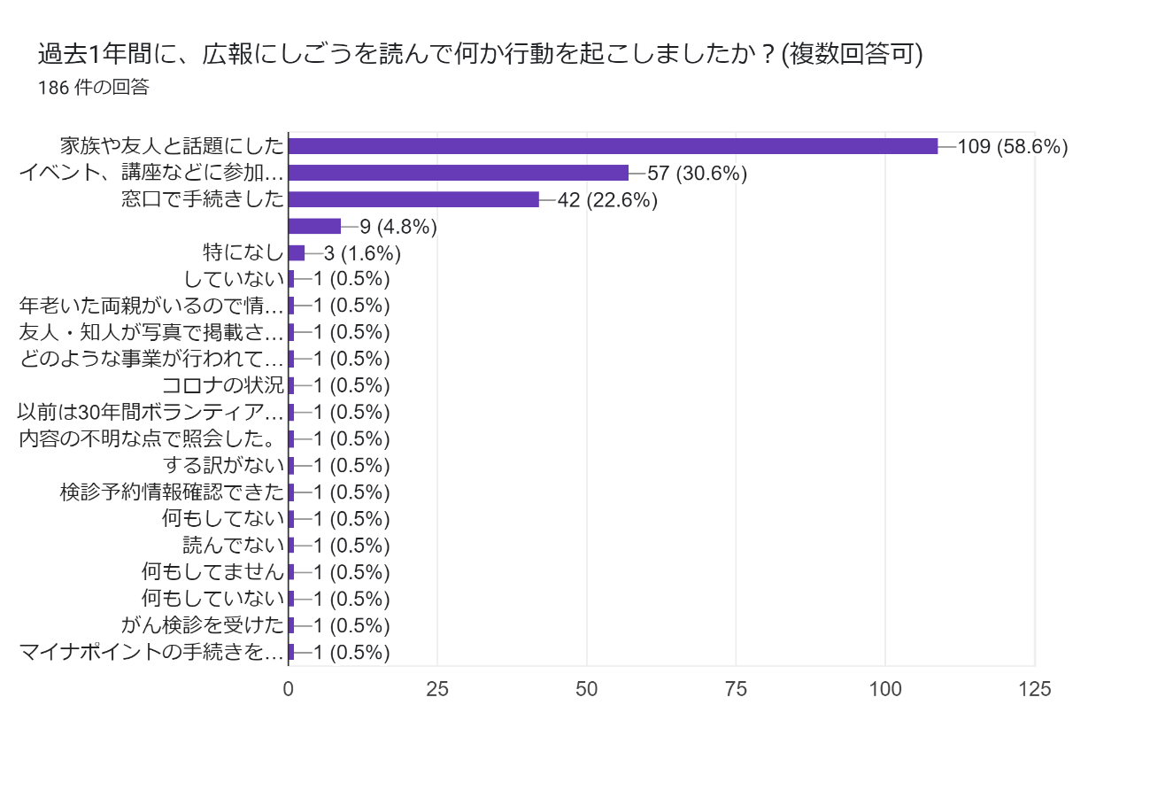

12.もっと工夫や改善が必要だとおもうところを教えてください。
・特になし ・様々なおしらせ詳細がQRコードで見られても、申込みは窓口のみだったりする場合があるので、その辺りを便利にしてほしい。 ・アルツハイマーの回が素晴らしかったです。ほかにも毎月地域ネタを深掘りしていて読み応えがあります。表紙含め写真も工夫されたアングルで、見ていてとても楽しいです ・子供世代が居ないと幼稚園小中に関心が持てないのでそういった世代向けの物が欲しい。 ・バックナンバーの記事やキーワードを検索できるようにするとよい。 ・広報に村内の温泉施設の割引券があるといいと思います(泉崎村などの広報にはついている） ・文字が多い。図や枠などを作って見やすくしてほしいなー ・特にありません ・重要なところは「赤字」をもっと太字で表示してはいかがか？ ・各種表彰写真に本人だけでよく、村長が写る必要はないのでは？ ・高齢者に読みやすい方がよいと思います。 ・広報にしごうを楽しみに待っています。 ・特集の内容についてページを取りすぎる。 ・各ページの見出しの工夫（例：アンダーライン、網掛けなど） ・回覧板の回数が多すぎて大変なので、広報で済むことは載せて、回覧板の頻度をもっと少なくしてほしい。 ・情報を広げる伝え方をしてほしい。 ・小中学校体育文化成績優秀者表彰は何を基準に選んでいるのか？県の文化の部で賞を取っていても村はきちんと把握していない。選んでいる賞の基準を明確にするべきだ。 ・毎号楽しみにしています。 ・村のホームページからも閲覧出来るから、紙はいらない。 ・やるだけ無駄 ・2月号の成人式の写真は西一中、西二中、全成人の写真を載せてください。いつも特定の人が二重に写っていたり、おかしいです。甥や姪の姿が見たいです。 ・興味を引くレアアウトや記事を増やした方が良い ・広報がネットで読めることを周知してほしい。毎月回覧板を回すのも大変だろうし、発行費も馬鹿にならないと思う。 ・必ずしも回覧板で各家に回さなくても良い ・webで見れるようにする、希望者の家に送付する、LINEで見れるようにするなど出来たらとてもありがたい ・懸賞をのせてみては？ ・全ての記事において高齢者向けの幅広い年代に対応した改善が必要 ・広報自体が無駄な感じがする。回覧板でも誰も取らずに返ってくるので、捨ててるから ・イベントなど写真を見せて ・せっかくPR出来るTOKIO-BAが出来たのだから、生かして村を発信したら良いと思う。 ・なし ・議会で決まった内容を分かりやすく伝えてほしい。 ・顔写真は半端に切らないこと ・今月は何を伝えたいか？ピックアップして重点的に広報したらいいじゃないか。 ・無し ・表紙のタイトルが「にしごう」と平仮名になっていますが、これは「西郷」と漢字にすべきです。逆に「いわき」「さいたま」など、正式名称が平仮名の自治体が広報を「磐城」「埼玉」と漢字にはしないでしょう！自治体の名前の表記は（小学低学年ぐらいまでが対象の場合は平仮名も可と思いますが）広報は村の顔、正式名の「西郷」と漢字にすべきです。 ・村内の平均年齢の層が興味深く知りたい内容と若い夫婦達層が興味深く読みたい両極層にターゲットをシボった物を年に3回ぐらい掲示するなど ・わからない ・いつも工夫されているので、素晴らしいです。 ・そもそも広報は必要ですか？時代の流れとともに紙からデジタル化になってもいいんじゃないでしょうか？InstagramやYouTube、現在活用中のinfoなどで、西郷村の政策や情報などどんどん流せば良いと思います。給食費の無料化など、とても素晴らしいと思います。これから結婚して育児をする人たちに知ってもらう必要があります。果たして広報を見るでしょうか？SNSの方が、これから転入を考えている、家を建てようと考えている若い人達に、西郷村の素晴らしいところを知ってもらえるのではないでしょうか？もちろん広報も良いと思います。ただ、希望縮小してデジタル発信に力を入れても良いのかなと思います。時代は令和です。 ・スマホなどのアプリで過去の広報が観れると良い。 •村民の要望などを村に伝える方法を載せてほしい。 ・たまにはレイアウトを変えてみて欲しいです。 ・今のままで良い。 ・回覧が遅いのか、終わってる行事もある ・何事も手続き等迅速に ・村外から移住していらした方が、村を知ることができる記事を希望します。村役場に勤めている方々の紹介や、村への想い、各部落のつながりや郷土への想い。各事業者などなど。 郷土マップや土着した方から、西郷の良さを伝えてもらうインタビュー記事とか。 村を知る、知っていただけるが伝わるといいのではないでしょうか？ ・もっと安い紙を使って経費削減しましょう ・現状のままで十分だと思う ・若い世代(学生ではなく)が西郷村に魅力を感じられ

13.広報にしごうで掲載してほしい内容や、特集として取り上げてほしいテーマはありますか？
・特になし ・参加者募集中のサークルや、新たにサークルを始めたい人の募集申込など ・学生や新社会人などの若者をもっと取り上げてほしい。地元の方のインタビューを増やしてほしい。村長や議員、役場職員さんの仕事や声を聞きたい。就活に繋がるような意見や内容があると嬉しい。 ・地元企業とのコラボなどいかがでしょうか？西郷村にはいい企業がたくさんあり、移住促進雇用創出にもつながると思います！ ・認知症の特集などは、大変良かったと思います。今後もあのような誰もが関心のある話題の特集など組んでほしいです。 ・企業と村の関わり ・保育園、幼稚園、小学校、中学校とそれなりに多いのでそれぞれの学校の紹介だったりをもっと知りたいので取り上げてほしい。 ・西郷村の今昔など（バックナンバーを読み込めばわかりますが・・・） ・子供の遊び場 ・輝く村民！頑張っている人をクローズアップインタビュー！ ・移住してきた者には、大切な情報源となりますので、丁寧に読んでいます。村の良さ、これからの可能性などがうかがえる記事があると楽しみです。 ・現在の西郷村のやっている事、取り組み ・小中学校の行事も読みたいです。 ・元気で活躍している高齢者にスポットを当てインタビュー記事にて紹介してはどうでしょうか。特に特技をお持ちの方の特集・残したい文化など。 ・白河市の広報には、2月号に南湖翠楽園入園の無料券が付いていたので、西郷村も何か考えてほしいです。 ・特産品を活かした料理など！ ・今まで通りでよいと思います。 ・最近開店したカフェやあしゃれなお店など毎月取り上げてほしいと思います。村外からの移住でお店を始めた方などのお話も載せてほしいです。 ・白河コミネスでの特別な講演、音楽等の情報（グローバルな時代） ・新語、カタカナ文字の紹介 ・もっと各地域の生の声を載せてほしい。 ・助成金などについて詳しく教えてほしい。 ・西郷村に公共の温泉施設を作ってほしい。 ・直売所の売上額 ・村の無駄金の使い道 ・地元のグルメ ・詳しいゴミの分別の仕方。ごちゃ混ぜにして出す人がいる。 ・発注した高額な工事の進み具合を写真で紹介する ・広報にしごうではないのですが、村へ :防災放送が聞こえないです。 ・移動販売車は村主催でできないのか！？とか。 ・村内の飲食店 ・TOKIOBA ・西郷村の自然や登山、トレッキング情報など ・生活をしていて困った時に、村のどの機関に相談すればよいのか、事例などと一緒に教えてもらいたいです！ 例えば個人的なことなのですが、分譲地に家を建てたのですが、国道から砂利道を通って家まで行くのですが、車通りも多いため砂利が減り、凸凹になり、じゃり道を通るとすご振動がきます。また雨が降ると水たまりになってしまうため、新しい分譲地ではあるのですが、道は泥でとても汚れていて、キレイにしたくてもまた雨がふると汚れるためキリがないです。 家の前もじゃり道なのですが、自宅コンクリートも砂利道の泥で毎日ひどい汚れです。 家も増えてきたので、じゃり道を舗装して欲しいのですが、そういう時はどこに相談、要望すればいいのか分からず、なかなか行動できません。 もっと村に暮らしている人が行政を有効的に活用できるためにも、広報等でそういった情報を教えていただけるとありがたいです！ ・イベントの開催を増やす ・きれいな場所、景色、名所 ・村内で若者達が行ってるアクティビティなスポーツや趣味の活動をもっと発信し、域内外の若者に広く伝えられたら良いと思います。村の活動行事以外での。 ・なし ・村民に聞く欄を大きく書いたらいい。 ・無し ・暮らしの法律、村民の声（内容によって必要に応じ村から回答する） ・小、中学校の活動報告等 ・村の歴史を連載で取り上げてほしい。村の地図及びバスの路線図 ・村でどんな補助あるかとか、分からないことが多いので詳しく知ることができる案内 ・村内の新しいお店情報 店主さん挨拶みたいな ・フットパスの具体的なコースと説明をかいつまんで伝えていただけないでしょうか ・希望がある時は、ご連絡いたします。 ・子供達の遊び場 ・地元のお店 ・小学校、中学校紹介や村民おすすめスポットなど。 ・西郷村のお店や商品 ・ない ・地元で就職できるよう、またお互いに協力できるよう、西郷村の産業や会社の紹介をまた始めてほしい。 ・上記記載に含めました。宜しくお願いします ・西郷村には、今各地で福祉施設(民間も含む)が建設が行われていますが、その情報等を記載してほしい。 ・TOKIOBAの状況やイベント案内 ・村議会で可決された内容をわかりやすく掲載してほしいです。 ・新しくオープンするお店の紹介等子供のいる人や老人以外も読みたいと思うもの税金の無駄遣いにならないよう3ヶ月に一度でも良いと思います。 ・行

14.広報にしごう以外にも、下記の公式ホームページや公式SNSから情報発信をしています。利用しているものはありますか？

